Blad1
RC - Seglarverkstaden |  | 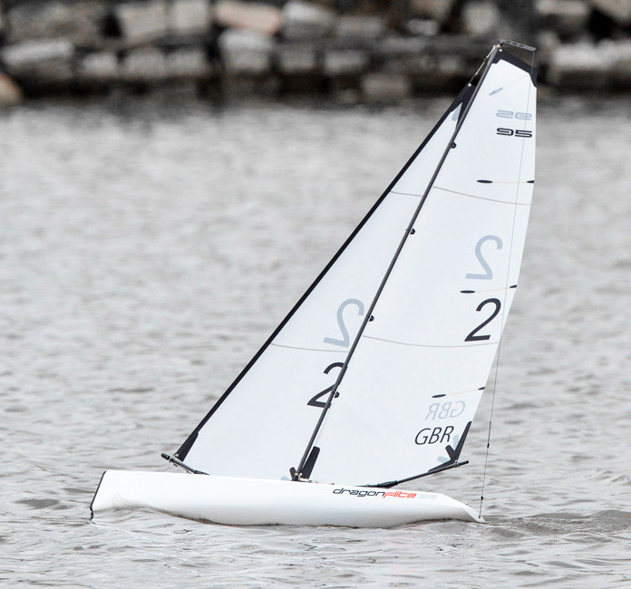
Pris- och beställningslista DF95

Kampanj Nov-Dev 18 Fraktfritt från 2.000kr | Antal | Pris | Summa
DF95 komplett med A-rigg exklusive radio |  | 2,995 kr | - kr
DF95 komplett med A-rigg & J4C05 radio samt mottagare |  | 3,595 kr | - kr
Rigg-B komplett |  | 595 kr | - kr
Rigg-C komplett |  | 595 kr | - kr
Rigg-D komplett |  | 520 kr | - kr
Radio Futaba T6K inkl. mottagare FPR3006GS med telmetri |  | 2,190 kr | - kr
Mottagare Till Futaba T6K, FPR2006GS ej telemetri |  | 450 kr | - kr
Mottagare Till Futaba T6K, FPR3006SB med telemetri |  | 650 kr | - kr
Radio inkl mottagare J4C05 Joysway |  | 550 kr | - kr
Mottagare J5C01R Joysway |  | 420 kr | - kr
Mottagar Batteri LiFe 6,6v 48 gram |  | 140 kr | - kr
Multi-Laddare Easy-80 MaxPro 80W |  | 670 kr | - kr
Segel Forsén A 50 micron mylar inkl siffror SWE och Wire i fock |  | 580 kr | - kr
Segel Forsén B 50 micron mylar inkl siffror SWE och Wire i fock |  | 580 kr | - kr
Segel Forsén C 50 micron mylar inkl siffror SWE och Wire i fock |  | 530 kr | - kr
Segel Forsén D 50 micron mylar inkl siffror SWE och Wire i fock |  | 530 kr | - kr
Segelwinch servo DF95 |  | 420 kr | - kr
Servo 9gram till roder |  | 140 kr | - kr
Vattensäker tejp 2st |  | 35 kr | - kr
Montering förstärkningsring kölbox |  | 350 kr | - kr
Förstärkningsring för egen motering |  | 50 kr | - kr
Monteringskostnad komplett rigg och Segel. Pris på förfrågan |  |  | - kr
 |  |  | - kr
Övriga reservdelar på förfrågan. |  |  | - kr
 |  |  | - kr
Frakt |  |  | - kr
Beställning |  | Tot: | - kr

Beställning mailas till magnustimerdal@me.com
070-999 89 43
Namn:
Segelnr:
Adress:
Telefonnr:
Mailadress:
Betalning mot faktura från K2 Energi AB
Skickas på mail
Bg: 5188-6059 |  |  | 20170424

